光电直读分析标准作业
 | 光电直读分析标准作业卡
编制人： |  | 审核人： |  | 批准人： |  | 标准作业卡编号： | ZJ-BZ-07-V2 |  | 更新时间 |  | 2026-06-12
作业名称 | OES分析作业 |  |  | 作业岗位 |  | OES分析岗 |  | 作业范围 |  | 从分析样品到报出数据
作业阶段 | 作业流程 | 作业标准 |  | 工具 | 关键点 | 关键理由 | 标准时间 | 作业前人员准备和确认
1.作业前 | 1 | 检查设备参数 | 设备无报警 |  |  | 设备参数异常，设备无法安全运行 | 20秒 | 1人
 | 2 | 检查氩气 | 氩气压力正常 | 压力表 |  | 压力异常，无法进行激发或确保数据准确性 | 5秒 | 作业前工器具、防护用具、备件、物料准备和确认
 | 3 | 检查电极 | 无积碳残留，电极尖完整保留 | 电极刷 |  | 电极出现问题，导致数据异常 | 5秒 | 极距规、电极刷、擦碳布、吸耳球、电极盖
 | 4 | 检查电极极距 | 极距规标识正常 | 极距规 |  | 电极与激发点距离保持3毫米 | 10秒 | 作业前环境确认
2.作业中 | 1 | 激发废样 | 激发2-3次废样 | 电极刷、擦碳布 |  | 气路管道排气 | 80秒 | 温度、湿度
 | 2 | 激发跟踪样 | 激发2-3个点，不可激发单点数据 | 电极刷、擦碳布 |  |  | 80秒 | 安全要点
 | 3 | 对比跟踪样数据 | 数据误差在0.1%内 | 电极刷、擦碳布 |  |  | 30秒 | 检查设备参数及氩气压力，确保设备安全运行
3
3
 | 4 | 激发样品 | 每激发一次，清理一次电极 | 电极刷、擦碳布 |  | 易造成数据极差过大 | 单点激发50秒 | 要点
 | 5 | 激发完成 | 清理电极，盖上激发盖 | 电极盖 |  |  | 20秒 | 数据超限时，及时进行有效问题记录，便于及时进行问题排查
处理 | 1 | 检查激发后的样品 | 黑色晕圈完整，分析面无水渍、激发点无孔洞、裂纹 |  |  | 有可能造成分析数据不准确 | 20秒 | 作业点示意图
 | 2 | 查看数据极差 | 单炉样品极差0.25%内 |  |  |  | 20秒
数据发送 | 1 | 导出数据进行发送 | 发送后，不得在文件内对数据进行更改 |  |  |  | 20秒 | 安全 |  |  | 质量
3
3
关 键 作 业 图 示 | 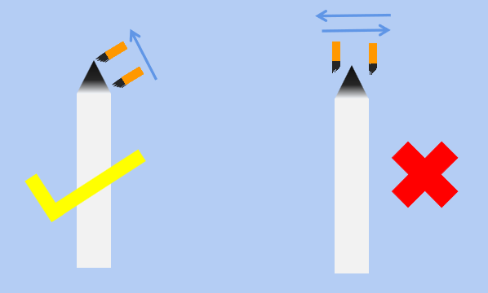 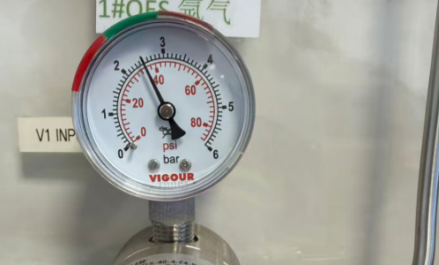 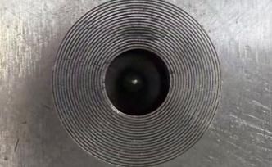 清理电极示意 氩气压力在绿色区间 清理电极后检查电极

3
3

光电直读分析标准作业 (2)
 | Kartu Standar Operasional Analisis OES – Seksi OES, Departemen Quality Control
Disusun oleh： |  | Diperiksa oleh： |  | Disetujui oleh： |  | No. Kartu Standar Operasional: | ZJ-BZ-07-V2 |  | Tgl Pembaharuan |  | 2026-06-12
Nama Pekerjaan | Pekerjaan Analisis OES |  |  | Posisi Kerja |  | Petugas Analisis OES |  | Ruang Lingkup Pekerjaan |  | Mulai dari Analisis Sampel hingga Pelaporan Data
Tahapan Pekerjaan | Langkah Kerja | Standar Kerja |  | Peralatan/Alat | Poin Penting | Alasan Penting | Waktu Standar | Persiapan dan Konfirmasi Personel Sebelum Memulai Pekerjaan
1. Sebelum Memulai Pekerjaan | 1 | Periksa parameter peralatan | Pastikan tidak ada alarm pada peralatan. |  |  | Parameter peralatan yang tidak normal dapat menyebabkan peralatan tidak dapat dioperasikan dengan aman. | 20 detik | 1 orang
 | 2 | Periksa gas argon | Pastikan tekanan gas argon normal. | Manometer (Pengukur Tekanan) |  | Tekanan yang tidak normal dapat menyebabkan proses eksitasi tidak dapat dilakukan atau mengakibatkan data analisis tidak akurat. | 5 detik | Persiapan dan Konfirmasi Peralatan, APD, Suku Cadang, dan Material Sebelum Memulai Pekerjaan
 | 3 | Periksa elektroda | Pastikan tidak ada sisa karbon pada elektroda dan ujung elektroda masih utuh. | Sikat Elektroda |  | Kerusakan pada elektroda dapat menyebabkan data analisis menjadi tidak normal. | 5 detik | Pengukur Jarak Elektroda, Sikat Elektroda, Kain Pembersih Karbon, Bola Karet Peniup, Penutup Elektroda
 | 4 | Periksa jarak celah elektroda | Pastikan indikator pada pengukur jarak elektroda menunjukkan kondisi normal. | Pengukur Jarak Elektroda (Electrode Gap Gauge) |  | Pastikan jarak antara elektroda dan titik eksitasi tetap 3 mm. | 10 detik | Konfirmasi Kondisi Lingkungan Kerja Sebelum Memulai Pekerjaan
2. Selama Pekerjaan | 1 | Lakukan eksitasi pada sampel uji (scrap) | Lakukan eksitasi pada sampel uji sebanyak 2–3 kali. | Sikat Elektroda, Kain Pembersih Karbon |  | Mengeluarkan udara dari saluran gas (purging) sebelum analisis. | 80 detik | Suhu dan Kelembapan
 | 2 | Lakukan eksitasi pada sampel kontrol (tracking sample) | Lakukan eksitasi pada 2–3 titik; tidak diperbolehkan hanya satu titik pengukuran. | Sikat Elektroda, Kain Pembersih Karbon |  |  | 80 detik | Poin Keselamatan
 | 3 | Bandingkan data sampel kontrol | Pastikan deviasi data berada dalam ±0,1%. | Sikat Elektroda, Kain Pembersih Karbon |  |  | 30 detik | Periksa parameter peralatan dan tekanan gas argon untuk memastikan peralatan beroperasi dengan aman.
3
3
 | 4 | Lakukan eksitasi sampel | Bersihkan elektroda setiap selesai satu kali eksitasi. | Sikat Elektroda, Kain Pembersih Karbon |  | Dapat menyebabkan rentang variasi data menjadi terlalu besar. | Waktu eksitasi per titik: 50 detik | Poin Penting
 | 5 | Setelah eksitasi selesai | Bersihkan elektroda, kemudian tutup kembali penutup ruang eksitasi. | Penutup Elektroda |  |  | 20 detik | Apabila data melebihi batas yang ditentukan, segera lakukan pencatatan masalah secara lengkap agar investigasi penyebab dapat dilakukan dengan cepat.
Penanganan | 1 | Periksa sampel setelah eksitasi | Pastikan cincin hitam bekas eksitasi terbentuk sempurna, permukaan analisis bebas dari noda air, serta titik eksitasi tidak memiliki pori atau retak. |  |  | Dapat menyebabkan hasil analisis menjadi tidak akurat. | 20 detik | Ilustrasi Titik Kerja
 | 2 | Periksa rentang variasi data | Pastikan rentang variasi data untuk sampel dari satu tungku berada dalam ±0,25%. |  |  |  | 20 detik
Pengiriman Data | 1 | Ekspor dan kirim data | Setelah data dikirim, dilarang melakukan perubahan terhadap data di dalam file. |  |  |  | 20 detik | Keselamatan |  |  | Kualitas
3
3
Pengiriman Data | Ilustrasi Pembersihan Elektroda Tekanan gas argon berada pada zona hijau. Pembersihan Elektroda

3
3

